유스케이스 명세서
유스케이스 명세서
시스템명 | KANEMOCHI |  | 작성자 | XXX
단계명 | 요구사항 분석 |  | 작성일자 | 2017-08-17 |  | 버전 | v1

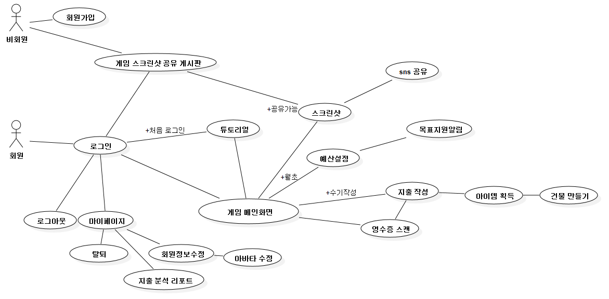
유스케이스 다이어그램
UCD ID |  | USDNUM001 | UCD 명 |  | USDNUM002

유스케이스 기술서
유스케이스 ID |  | RL_UC_001 | 유스케이스 명 |  | 회원가입(Player)
1. 주요액터
- 비회원
2. 이해관계자와 관심사항
- 회원만이 게임을 이용 할 수 있도록 하기위해 회원가입을 유도함
- 회원 등록하면 아바타 설정 예산 설정 등 가계부 작성 및 게임 플레이를 위한 전반 내용 입력
3.전재조건
- 입력받은 아이디와 닉네임은 중복되어선 안된다. 중복될 경우 가입에 실패한다.
4.종료조건
- 가입 완료 창이 뜨면 가입완료, 실패 창이 뜨면 다시 재가입을 실행한다.

유스케이스 기술서
유스케이스 ID |  | RL_UC_002 | 유스케이스 명 |  | 가계부 작성(= 게임 플레이)
1. 주요액터
- 회원
2. 이해관계자와 관심사항
- 회원등록을 하고 처음 플레이할 경우 튜토리얼을 진행(사용자가 원치 않을 경우 skip가능)
- 지출 기입 : 영수증 스캔 / 수기 작성 둘 다 가능
- 지출을 기입하면 관련 카테고리 항목이 아이템으로 지급
- 지급된 아이템을 사용, 드래그앤 드롭으로 원하는 위치에 상점 건설
- 특정 카테고리의 예산 초과 시 NPC 캐릭터가 등장하여 경고 메세지
3.전재조건
- 상점은 지면부터 건설할 수 있고, 층을 더 올리기 위해서는 엘리베이터 아이템을 사용해야 함
4.종료조건
- 지출 작성 및 게임 내용이 정상적으로 저장되면 종료 버튼으로 종료 가능

유스케이스 기술서
유스케이스 ID |  | RL_UC_003 | 유스케이스 명 |  | 마이페이지
1. 주요액터
- 회원
2. 이해관계자와 관심사항
- 마이페이지에서 회원정보 수정, 아바타 수정 가능
- 지금까지 등록한 지출 내역을 통계 자료로 열람 가능
3.전재조건
- 기본키로 작용할 아이디는 변경할 수 없다
4.종료조건
- 수정 사항이 저장되었을 경우, 종료 버튼을 눌러 종료 가능

유스케이스 기술서
유스케이스 ID |  | RL_UC_004 | 유스케이스 명 |  | 스크린샷
1. 주요액터
- 회원
2. 이해관계자와 관심사항
- 게임플레이로 만들어진 자신만의 상점을 스크린샷으로 저장 가능
- 스크린샷 공유 게시판을 통해 유저 간 공유 가능
- sns연동을 통해 비회원에게도 공유 가능
3.전재조건
- 저장된 스크린샷은 사용자 pc에 저장(저장 공간 지정)
4.종료조건
- 수정 사항이 저장되었을 경우, 종료 버튼을 눌러 종료 가능

